Hoja 1
Tema 2 |  |  |  |  |  | Tema 4
 |  |  |  |  |  |  |  |  |  |  |  |  | : Input
 |  |  |  |  |  |  | Ciclos y tiempo medio por instruccion |  |  |  |  | ---------------------- | : Output
 | Rendimiento |  |  |  |  |  |  |  |  |  |  | ---------------------- | : Intermediary results
 |  |  |  |  |  |  | CPI | Ciclos Totales | Instrucciones Tot
 |  | Rendimiento | Tiempo |  |  |  | 1.2 | 6 | 5
 |  | 0.20 | 4.9 |  |  |  | T med eje x instruccion | CPI | CLK
 |  |  |  |  |  |  | 1.08 | 1.2 | 0.9

 | Comparativa de velocidad (Acceleracion Rendimiento) |  |  |  |  |  | T necesario para procesar n tareas (Encauzado)

 |  | Tiempo X (val mayor) | Tiempo Y (val menor) |  |  |  | CLK (ms) | K | N | N = Tareas
 |  | 5.69 | 1.35 |  |  |  | 100 | 10 | 1 | K = Etapas
 |  | 4.21 | N veces mas rapido (Acceleración M) |  |  |  | Tiempo necesario (segundos) |  | 10
 |  | 321 | % Mas rapido
 |  |  |  |  |  |  | Ganancia

 | Ley de Amhdal, | Accel Global. |  |  |  |  |  | Ganancia | K | N | N = Tareas
 |  |  |  |  |  |  | 3.88 | 4 | 100 | K = Etapas
 | (Accel Max = 100) | Accel. n Veces | Frac. Mejorada (%) | Accel. Mejorada | Acc. Máxima?? | 100
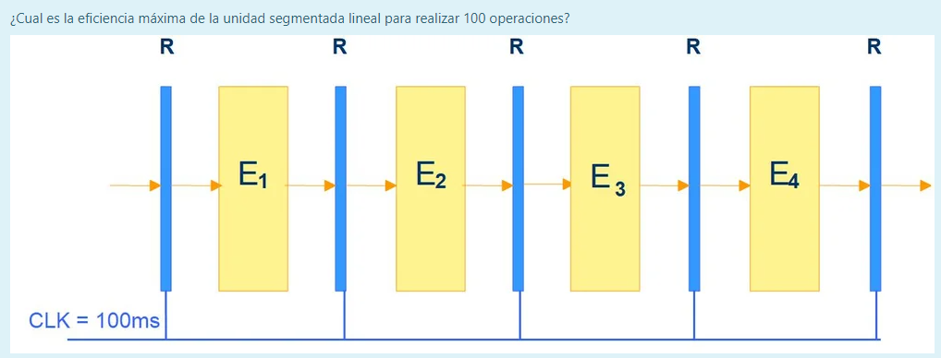
 |  | 1.09 | 10 | 5 |  |  | Eficiencia

 |  |  |  |  |  |  | Eficiencia | K | N | N = Tareas
 | Obleas |  |  |  |  |  | 97.09% | 4 | 100 | K = Etapas

 | Dados usables | Dados totales | Diametro Oblea cm | Lado dado cm |  |  | Productividad
 | #NAME? | #NAME? | 30 | 1
 |  | Dados perdidos | Area dado |  |  |  | Productividad | Eficiencia | CLK | CLK = Tiempo med x n tareas
 |  | 67 | 1 |  |  |  | 9.70 | 0.97 | 0.1 | Hz

 |  |  |  |  |  |  | Ganancia Máxima con Detenciones
 | Tiempo CPU por Instrucciones
 |  |  |  |  |  |  | Ganancia | K | D | I % | D = Detenciones
 |  | % del total | Ciclos |  |  |  | 4.76 | 5 | 1 | 5 | K = Etapas
 | Carga | 20 | 1 |  |  |  |  |  |  |  | I = Instrucciones Detenidas en %
 | Almacenamiento | 20 | 3 |  |  |  | Ciclos totales sin detenciones
 | Comparaciones | 15 | 2
 | Salto | 25 | 2 |  |  |  | Ciclos totales | Etapas | Ciclo | Instrucciones
 | Total instrucciones: | 100 | 9 | CLK |  |  | 11 | 10 | 1 | 2
 | CPU Time: | 1440 | 1.6 | : CPI
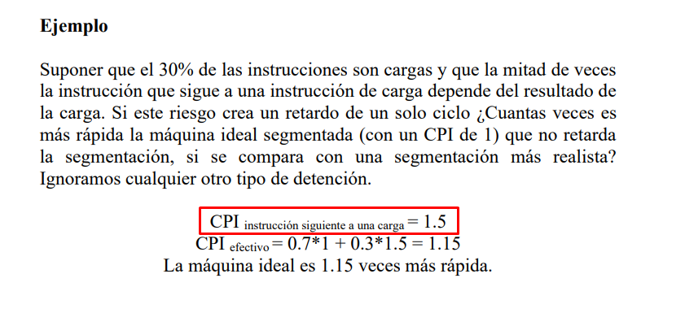
 |  |  |  |  |  |  | Ciclos totales con detenciones (Comparacion entre ideal)

 |  |  |  |  |  |  | Ideal veces mas rapida | Detenciones | Instrucciones % | Instrucciones Dependientes %
 |  |  |  |  |  |  | 1.091 | 1 | 14 | 65
 | Incremento Rendimiento Anual

 | Diferencia anual / Accel | N Años Diferencia | Rend. Año n | Rend. Año Inicio
 | 1.42 | 2 | 1351.5 | 670.9 | -> Rendimiento
 | 0.70 | 2 | 1421.4 | 689.7 | -> Tiempo

 |  | mips

 | (Accel Max = 100) | mips | CPI | clk Mhz
 |  | 200.00 | 1.6 | 320

 |  | % Parciales | % Parcial 1 | % Parcial 2 | % Teoria
 |  | 0.3 | 0.4 | 0.6 | 0.7
 |  | NOTA AC | 10 | 6.5 | 2.33 | Minimo para 4

